Chi tiết địa chất
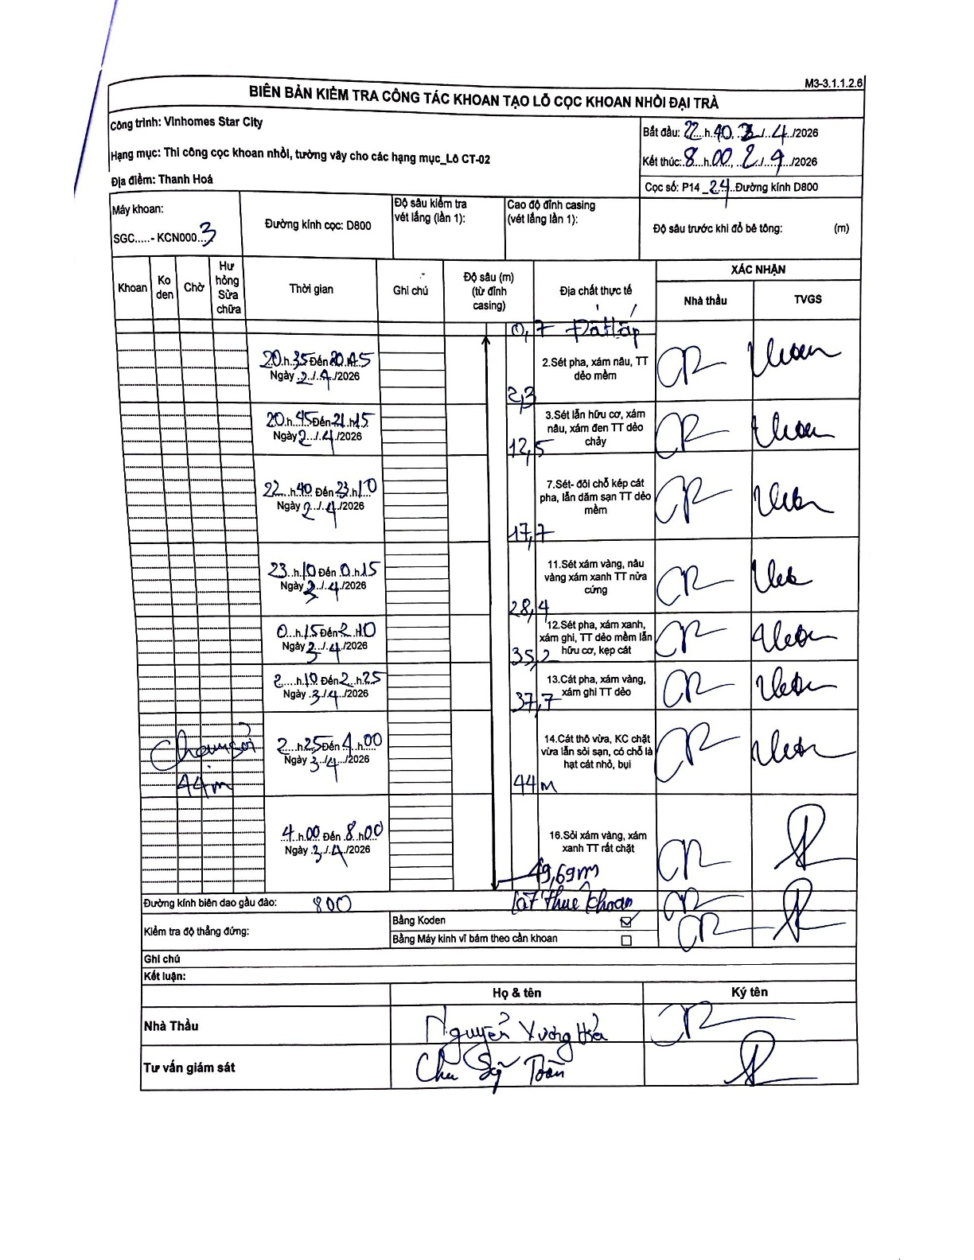
Dự án | Star City Thanh Hóa
Hạng mục | Thi công cọc khoan nhồi, tường vây cho các hạng mục_Lô CT-02
Tên bộ phận | CT-02
Số hiệu cọc | P14_24
Tên Máy khoan | SGC-KCN0003
Đường kính | D800
Bắt đầu thi công | 22:40 21/04/2026
Kết thúc thi công | 08:00 23/04/2026

Địa chất TT | Đường kính | Mô tả lớp thiết kế | Từ (h) | Đến (h) | Cao độ từ | Cao độ đến | T.Gian (h) | Dài (m) | V (m/h) | Ghi chú
Đất lấp | D800 | Đất lấp | 22:40 21/04/2026 | 23:40 21/04/2026 | 0 | -0.7 | 1 | 0.7 | 0.7 | Độ sâu 0.7m từ đỉnh casing
2 | D800 | Sét pha, xám nâu, TT dẻo mềm | 20:35 21/04/2026 | 20:45 21/04/2026 | -0.7 | -2.3 | 0.17 | 1.6 | 9.6
3 | D800 | Sét lẫn hữu cơ, xám nâu, xám đen TT dẻo chảy | 20:45 21/04/2026 | 21:45 21/04/2026 | -2.3 | -12.5 | 1 | 10.2 | 10.2
4 | D800 | Sét- đôi chỗ kẹp cát pha, lẫn dăm sạn TT dẻo mềm | 22:40 21/04/2026 | 23:10 21/04/2026 | -12.5 | -17.7 | 0.5 | 5.2 | 10.4
5 | D800 | Sét xám vàng, nâu vàng xám xanh TT nửa cứng | 23:10 21/04/2026 | 00:15 21/04/2026 | -17.7 | -28.4 | 1.08 | 10.7 | 9.88
6 | D800 | Sét pha, xám xanh, xám ghi, TT dẻo mềm lẫn hữu cơ, kẹp cát | 00:15 22/04/2026 | 02:10 22/04/2026 | -28.4 | -35.2 | 1.92 | 6.8 | 3.55
7 | D800 | Cát pha, xám vàng, xám ghi TT dẻo | 02:10 23/04/2026 | 02:25 23/04/2026 | -35.2 | -37.7 | 0.25 | 2.5 | 10
8 | D800 | Cát thô vừa, KC chặt vừa lẫn sỏi sạn, có chỗ là hạt cát nhỏ, bụi | 02:25 23/04/2026 | 04:00 23/04/2026 | -37.7 | -44 | 1.58 | 6.3 | 3.98 | Chạm sỏi 44m
9 | D800 | Sỏi xám vàng, xám xanh TT rất chặt | 04:00 23/04/2026 | 08:00 23/04/2026 | -44 | -49.69 | 4 | 5.69 | 1.42 | Kết thúc khoan

ẢNH BIÊN BẢN GỐC

